FM-08-MK
GEMİ ADI / VESSEL NAME: | {VesselName} |  | IMO NUMBER: | {ImoNumber} |  | D/G MODEL: | {D/GModel} |  | RAPOR TARİHİ / REPORT DATE:

Jurnal Sertliği / Journal hardness: |  | Pin marked on TDC |  |  |  | 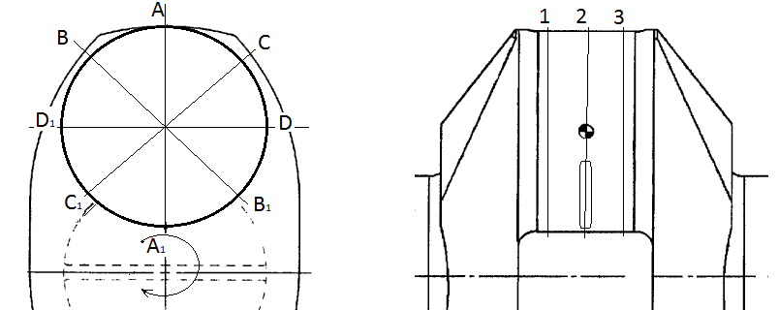
Krank pin çapı / Crankpin diameter: |  | A: TOP DEAD CENTER | C: 45° AFTER TDC | B: 45° BEFORE TDC | D: OIL HOLE LINE
Hardened / Unhardened: |  | Ovality / Cam wear allowed: 0,10 mm |  |  |  | TURNING CLOCKWISE

CRANK PIN NO.1 |  |  | Report date: |  |  | CRANK PIN NO.2 |  |  | Report date:
- mm | 1 | 2 | 3 | Remark |  | - mm | 1 | 2 | 3 | Remark
A –A1 |  |  |  |  |  | A –A1
B – B1 |  |  |  |  |  | B – B1
C – C1 |  |  |  |  |  | C – C1
D – D1 |  |  |  |  |  | D – D1

CRANK PIN NO.3 |  |  | Report date: |  |  | CRANK PIN NO.4 |  |  | Report date:
- mm | 1 | 2 | 3 | Remark |  | - mm | 1 | 2 | 3 | Remark
A –A1 |  |  |  |  |  | A –A1
B – B1 |  |  |  |  |  | B – B1
C – C1 |  |  |  |  |  | C – C1
D – D1 |  |  |  |  |  | D – D1

CRANK PIN NO.5 |  |  | Report date: |  |  | CRANK PIN NO.6 |  |  | Report date:
- mm | 1 | 2 | 3 | Remark |  | - mm | 1 | 2 | 3 | Remark
A –A1 |  |  |  |  |  | A –A1
B – B1 |  |  |  |  |  | B – B1
C – C1 |  |  |  |  |  | C – C1
D – D1 |  |  |  |  |  | D – D1

* Ölçümü nominal çaptan eksi 1/100 mm olarak kaydediniz (Record the measurement as minus 1/100 mm from nominal diameter.).
** Mikrometreyi her sefer kalibre ediniz (Calibrate the micrometer before each measurement.).
*** Aşınma pozisyonunu tespit ediniz ve aşınma cinsini "ovalite", "koniklik", "kem aşınması", "tümsek" şeklinde belirtiniz (Define the wear position and write the wear type as "ovality", "conicity", "cam wear" or "ridge wear" to the remark section.).

Başmühendis (Ad Soyad ve İmza) Chief Engineer (Name and Signature) |  |  |  |  |  | {C/E NAME}

DÖRT STROKLU DİZELLERDE KRANK PIN ÖLÇÜM KILAVUZU

1 - Makine üzerinde herhangi bir işlem başlatılmadan önce yapımcının ilgili emniyet ve bakım talimatları mutlaka okunmalıdır.
2 - Çalışma alanında yeterli aydınlatma olduğundan mutlaka emin olunmalıdır.
3 - Ölçüme başlamadan önce mikrometre çalışma bölgesinde bir süre bekletilmeli ve ortam sıcaklığına geldiğinden emin olunmalıdır.
4 - Ölçüme başlamadan önce mikrometre kalibre edilmelidir. Ölçüm sırasında mikrometrenin ortam sıcaklığının üzerine çıkmadığından emin olunmalıdır.
5 - Piston kol yatakları kontrol için her açıldığında krank pin ölçüm değerleri kaydedilmelidir.
6 - Formda görüldüğü gibi TDC pozisyonunda 45 derece arayla dört boyuna cizgi çizilmeli ve A, B, C, D olarak markalanmalıdır.
7 - Ölçüler alınırken mikrometre tatlı sert kullanılmalıdır. Tüm ölçümlerin tek kişi tarafından yapılması ölçüm hassasiyeti için önem arz etmektedir.
8 - Çevre boyunca alınan değerler; GENEL AŞINMA, OVALITE, KEM AŞINMA VE/VEYA TÜMSEK oluşumunu göstermektedir.
9 - Boyuna alınan değerler pin üzerinde koniklik olup olmadığını göstermektedir.
10- Uygun alet var ise pinin sertliği ölçülmeli ve kaydedilmelidir. Genel olarak gemilerde HB (Brinnel Hardness) sertlik birimi olarak kullanılmaktadır. Kullanılan alet bir başka ölçü biriminde sertlik ölçüsü veriyor ise bu değer HB birimine çevirilmelidir. Filomuzda bulunan krank şaftlarda normal kabul edilen sertlik değerleri 230 - 280 HB, yüzeyi sertleştirilmiş olan krankşaftlarda ise 650 - 750 HB değerindedir. Eğer gemi bünyesinde uygun alet yok ise, göz muayenesi ile koyulaşmış bölge olup olmadığına bakılmalıdır. Gri-Siyah bölgeler ısınma nedeyle sertleşmiştir. Bu bölgelerde yüzey çatlağı gözlenebilmektedir. Mutlaka çatlak testi yapılmalı ve durum derhal şirkete bildirilmelidir.
11- Gemi bünyesinde uygun alet var ise yüzey pürüzlülüğü ölçülmelidir. Genel olarak 0,2 - 0,25 Ra pürüzlülük kabul edilebilir değerlerdir. Ölçüm aleti yoksa el veya bozuk para ile kontrol edilebilir, tatminkar olup olmadığına karar verilebilir.
12- Genellikle 0,03 mm genel aşınma üretici firmalar tarafından kabul edilebilir olarak değerlendirilmektedir. 0,05 mm ve üzeri aşınmalar yakından takip edilmeli, aşınma hızının ve tipinin tespiti için sık ölçü alınmalıdır. Üretici firmalar genellikle 0,10 mm aşınmayı maximum değer olarak kabul etmektedirler.
13- Bu formun amacı krank şaftların durum kayıtlarını oluşturmaktır. Eğer limit dışında veya limite yakın değerler bulunursa makine kapatılmadan şirkete haber verilmelidir.

* | Bu form diğer overol formları ile birlikte değerlendirilmelidir.

Notlar:

* | Krank pinler normal olarak; pistonun sıkıştırma ve yanma basıncı nedeniye üst ölü noktadan sonra, piston donanımının savrulması nedeniyle de alt ölü noktadan sonra aşınırlar. Bu tip, iki taraflı aşınma OVALITY olarak bilinir.
** | Yanma kondüsyonu düşmüş, yatak klerensi büyümüş dizel makinelerde, savrulma nedeniyle olan alt ölü noktadan sonraki aşınma kirli yağın da etkisiyle artar. Bu durumda aşınma tek taraftan olmuş gibi görünse de yağ kanalı hizası aşınmayarak ortada tümsek oluşur. Bu tip tek taraflı aşınmaya CAM WEAR, ortasında tümsek oluşmuşsa RIDGE WEAR denir.
*** | Çeşitli nedenlerle pinler bazen baş kıç yönünde bir taraftan fazla aşınabilir. Bu durum CONICITY olarak adlandırılmaktadır.

